상품제안서
파스텔라 PS1 16K 자동 곡자형 장우산 | 상품코드: F16119

 |  |  |  |  |  |  | 02-412-0044 | www.easy1.co.kr
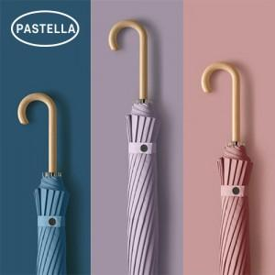

【상세/제작정보】 | 1210X860mm/ 16K/ 455g

【인쇄/포장옵션】 | 실크, 레이저 / 종이케이스

【공급단가】 | 수량 | 50~ | 100~ | 300~ | 500~ | 1,000~
*VAT별도 | 단가 | 10,000원 | 9,840원 | 9,600원 | 9,360원 | 9,200원

【상품 URL】 | https://dev.easy1.co.kr:443/src/goods_detail.php?gdno=16119

